Sheet1
后台管理首页页面
LOGO
admin

用户组管理
报表权限管理,不要了 菜单报表映射

菜单管理
报表访问记录,不要了

后台用户组管理页面
LOGO
菜单区
用户组管理
报表权限管理
菜单管理
报表访问记录
admin

用户与用户组映射配置管理

后台报表权限管理页面
LOGO
用户组管理
报表权限管理
菜单管理
报表访问记录
admin

用户组与Tableau报表映射配置管理

后台菜单管理页面
LOGO
用户组管理
报表权限管理
菜单管理
报表访问记录
admin

portal页面菜单权限配置管理

后台报表访问记录页面
LOGO
用户组管理
报表权限管理
菜单管理
报表访问记录
admin

报表访问记录管理

Portal登录页面

用户名

密码

登录
取消

Portal首页页面
LOGO
菜单
user

报表
报表
报表

报表
报表
报表

Portal报表详情页面
LOGO
菜单
user

报表test详情

移动端页面 | 菜单列表页面 | 报表列表页面 | 报表详情页面

LOGO
user
LOGO
user
LOGO
user

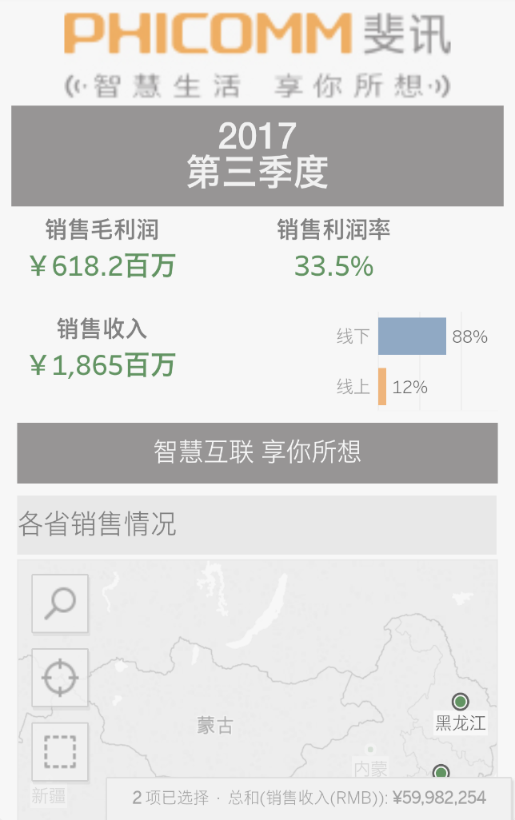

菜单
菜单
菜单
菜单名

报表1 报表2
报表3
报表4
报表5
报表6
......

菜单
菜单
菜单

菜单
菜单
菜单

菜单
菜单
菜单

